表紙
アークレイ株式会社 御中

機能設計書/詳細設計書
OrCADパーツDB作成

お客様承認 | 承認 | 調査 | 作成
 | ク/石井 | 王 | 王

機能構成図
プロジェクト名 | OrCADパーツDB作成 |  | 作成日 | 2024-12-12
システム名 | OrCADパーツDB作成 | 詳細設計書 | 作成者 | 王
 |  | 機能構成図 | 版数 | 1.0
サブシステム名 | - |  | 更新日 | 2025-01-21
 |  |  | 更新者 | 王

機能ID： 共通 | OrCADパーツDB作成

DB構成図
インポート設定テーブル
t_import_setting
SS部品インポートテーブル
t_ss_import

・インポートファイル(抵抗器など) ・SS部品一覧表
インポートテーブル
抵抗器など
インポートテーブル
抵抗器など
ファイルインポート機能

インポート履歴テーブル
t_import_his
インポートビュー
（代表部品検索用）

インポート履歴詳細テーブル
t_import_his_detail

画面レイアウト①
プロジェクト名 | OrCADパーツDB作成 |  | 作成日 | 2024-12-12
システム名 | OrCADパーツDB作成 | 詳細設計書 | 作成者 | 王
 |  | 画面レイアウト① ファイルインポート画面 | 版数 | 1.0
サブシステム名 | - |  | 更新日 | 2025-01-21
 |  |  | 更新者 | 王

機能ID： 共通 | OrCADパーツDB作成

画面遷移図
[File Selection]を押すと、Windowsのファイル選択画面が表示されます。対象のファイルを選択してください。ファイルは複数選択できます。 「インポートファイル」と「SS部品一覧表」もここで選択してください。
選択したファイルを削除する場合は、Windowsのファイル選択画面を開き、 再度ファイルを選択解除してください。

[Import]を押下すると
選択されたファイルを順次インポート処理します。
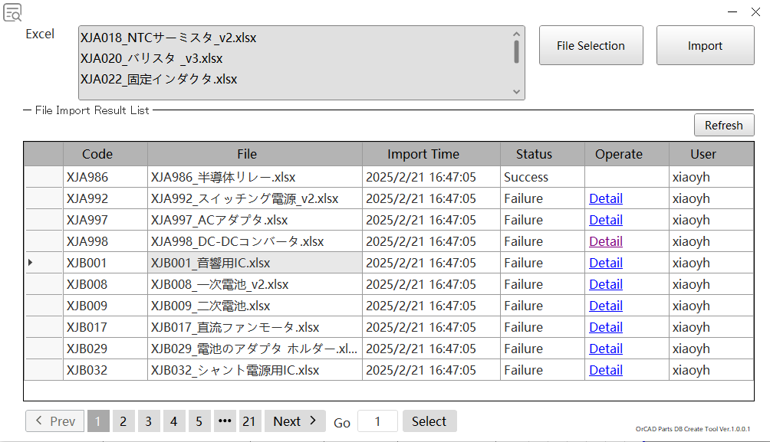

リンクボタンをクリックし、インポート結果一覧の最新情報を表示します。

リンクボタンをクリックし、インポートエラー画面を表示する。（画面レイアウト②参照）

ページ送り機能です。
[Prev]ボタン押下すると、、前ページに遷移、 [Next]ボタン押下すると、、後ページに遷移します。
数字を押下すると 、指定されたページへ遷移します。

ページ送り機能です。
数値を入力し[Select]ボタン押下すると、
指定されたページへ遷移します。

画面レイアウト②
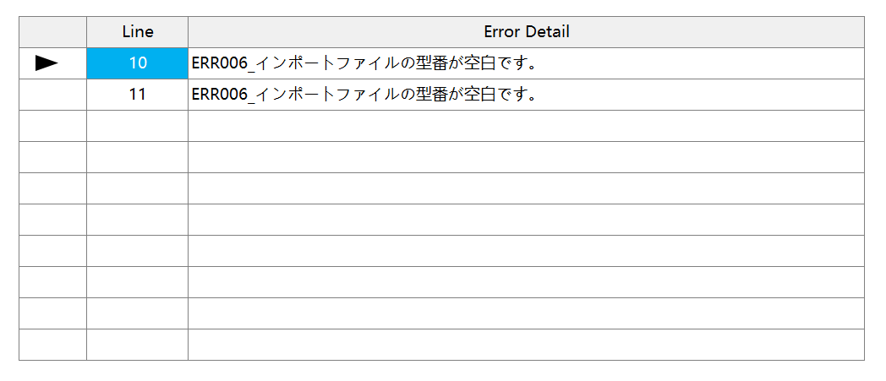
プロジェクト名 | OrCADパーツDB作成 |  | 作成日 | 2024-12-12
システム名 | OrCADパーツDB作成 | 詳細設計書 | 作成者 | 王
 |  | 画面レイアウト② インポート履歴詳細画面 | 版数 | 1.0
サブシステム名 | - |  | 更新日 | 2025-01-21
 |  |  | 更新者 | 王

機能ID： 共通 | OrCADパーツDB作成

画面遷移図

処理フロー
プロジェクト名 | OrCADパーツDB作成 |  |  |  |  |  |  |  | 作成日 | 2024-12-12
システム名 | OrCADパーツDB作成 |  | 詳細設計書 |  |  |  |  |  | 作成者 | 王
 |  |  | 処理フロー（IMPORT） |  |  |  |  |  | 版数 | 1.0
サブシステム名 | - |  |  |  |  |  |  |  | 更新日 | 2025-01-21
 |  |  |  |  |  |  |  |  | 更新者 | 王

機能ID： 共通 | OrCADパーツDB作成

DB構成図

開始

インポートファイ
/SS部品一覧
ファイルの
読み込みこみ

ファイルフォーマットをチェックする

SS部品、単品を判断する

 |  | SS部品の場合 |  |  |  | 単品の場合

チェックエラー が存在するか

 |  |  |  |  | エラーなし |  |  | エラーあり

SS部品インポートテーブルに登録する
インポートテーブルに登録する。
インポート履歴テーブル および インポート履歴詳細テーブルに登録する

未処理ファイルが 存在するか
 |  |  | あり

 |  |  |  | なし

代表部品
存在するか
インポート履歴テーブル および インポート履歴詳細テーブルに登録する
 |  |  |  |  |  |  | 存在しないデータあり

 |  |  |  |  | 全部存在する

SS部品インポートテーブルを参考に SS部品の更新処理

終了

